信用交易
融资融券市场交易数据统计(2023-07-06)

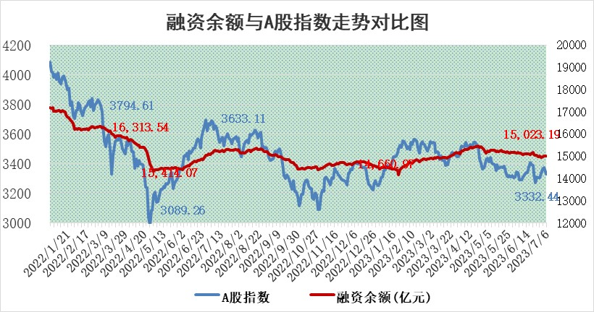
标的证券 | 融资融券余额（亿元） | 融资余额（亿元） | 融券余额（亿元） | 融资买入额（亿元） | 融资融券规模变化（亿元） | 融资余额增幅(‰) | 融券余额增幅(%)
统计数据 | 15,976.16 | 15,023.19 | 950.77 | 582.41 | 11.02 | 0.55 | 0.29

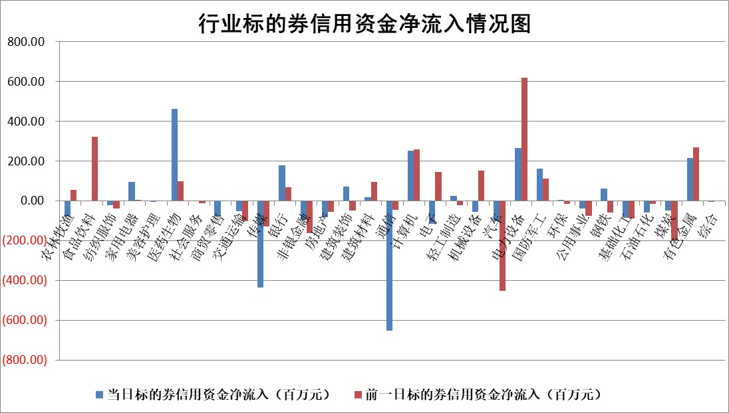

 |  |  |  |  |  |  |  | 2

标的基金代码 | 标的基金简称 | 融资余额/市值(%) | 融资余额增幅(%) | 融资买入额/成交金额(%) | （融资余额净增额-融券余额净增额）/市值(‱) | 融券余额降幅(%) | ABS[（融资余额净增额-融券余额净增额）/市值净增额-1](%)
159902 | 华夏中小板ETF | 0.00 | 0.00 | 0.00 | 0.00 | 0.00 | 100.00
159915 | 易方达创业板ETF | 2.28 | 21.54 | 377113.09 | 40.72 | 7.33 | 145.80
159919 | 嘉实沪深300ETF | 4.50 | 0.13 | 0.89 | 1.52 | 14.33 | 102.23
159920 | 华夏恒生ETF | 71.54 | 0.04 | 9.51 | 3.14 | 1.86 | 101.65
159922 | 嘉实中证500ETF | 0.64 | -7.70 | 379.04 | -0.60 | 1.10 | 99.07
159925 | 南方沪深300ETF | 0.05 | 2.47 | 0.02 | 0.11 | 0.00 | 100.18
159928 | 消费ETF | 0.87 | -2.29 | 5.23 | -1.94 | 1.14 | 97.02
159934 | 易方达黄金ETF | 351.12 | 0.03 | 18.10 | 9.33 | 0.00 | 502.80
159939 | 全指信息技术ETF | 0.56 | -2.39 | 160.90 | 23.29 | 97.99 | 53.26
159940 | 全指金融地产ETF | 0.13 | -4.96 | 0.00 | -0.70 | 0.00 | 97.90
159995 | 半导体芯片ETF | 2.26 | 1.18 | 138.91 | 5.31 | 11.01 | 118.90
159997 | 天弘中证电子ETF | 1.88 | 4.82 | 3.26 | 14.30 | 22.71 | 79.37
159998 | 天弘中证计算机主题ETF | 0.97 | -9.37 | 0.10 | -31.26 | -58.99 | 177.52
510050 | 华夏上证50ETF | 9.62 | -0.18 | 105.52 | -5.74 | -36.94 | 93.44
510180 | 华安上证180ETF | 0.50 | -0.28 | 0.55 | 0.40 | 48.99 | 100.70
510880 | 华泰柏瑞红利ETF | 0.38 | -4.04 | 1.04 | -1.62 | -1.20 | 96.16
510900 | 易方达恒生H股ETF | 96.37 | 0.04 | 17.37 | 3.63 | 0.00 | 102.08
511010 | 5年期国债ETF | 0.00 | 0.00 | 0.00 | 0.00 | 0.00 | 100.00
511380 | 可转债及可交换债券ETF | 7.63 | -1.64 | 3.29 | -12.75 | 0.00 | 340.74
512000 | 全指证券ETF | 6.54 | -0.27 | 14.86 | -1.75 | 0.02 | 91.55
512010 | 沪深300医药卫生ETF | 4.58 | 2.52 | 35.70 | 12.19 | 6.08 | 112.83
512070 | 沪深300非银ETF | 1.95 | 0.63 | 58.25 | 1.18 | -0.48 | 99.68
512400 | 南方中证申万有色金属ETF | 1.56 | -1.15 | 0.64 | 22.81 | 64.07 | 123.18
512580 | 广发中证环保产业ETF | 0.93 | -1.23 | 0.05 | -0.69 | 0.89 | 99.23
512660 | 国泰中证军工ETF | 2.19 | 1.63 | 12.39 | 2.76 | -1.90 | 101.91
512800 | 华宝中证银行ETF | 14.11 | 0.78 | 5.33 | 11.96 | 6.17 | 107.58
512980 | 广发中证传媒ETF | 0.71 | 5.74 | 289.13 | 11.22 | 34.24 | 112.22
515030 | 华夏中证新能源汽车ETF | 2.13 | -3.04 | 18.85 | 2.78 | 14.69 | 110.68
515050 | 华夏中证5G通信主题ETF | 0.96 | -4.70 | 10.05 | -2.67 | 12.12 | 105.87
515070 | 华夏中证人工智能ETF | 2.04 | 3.01 | 9.04 | 11.38 | 19.31 | 94.90
标的股票比较指标 |  | 融资余额/流通A股市值(%) | 融资余额增幅(%) | 融资买入额/成交金额(%) | （融资余额净增额-融券余额净增额）/流通A股市值(‱) | 融券余额降幅(%) | ABS[（融资余额净增额-融券余额净增额）/流通A股市值净增额-1](%)
前十名标的个股 |  | 仁东控股 | 浙江世宝 | 上海谊众 | 天海防务 | 凌云光 | 纽威数控
 |  | 莱茵生物 | 唯捷创芯 | 海亮股份 | 泰祥股份 | 岳阳兴长 | 华利集团
 |  | 全柴动力 | 维峰电子 | 华泰股份 | 锦富技术 | 迈信林 | 高鸿股份
 |  | 数码视讯 | 天海防务 | 星球石墨 | 浙江世宝 | 万泽股份 | 北路智控
 |  | 晨鸣纸业 | 华锐精密 | 兰生股份 | 德迈仕 | 德马科技 | 山东章鼓
 |  | 大立科技 | 昊海生科 | 贝因美 | 华研精机 | 星帅尔 | 岳阳兴长
 |  | 海兰信 | 嘉益股份 | 民生银行 | 汉仪股份 | 思科瑞 | 上海谊众
 |  | 万得凯 | 富信科技 | 华锐精密 | 华安鑫创 | 广西广电 | 威腾电气
 |  | 司尔特 | 泰祥股份 | 昊海生科 | 维峰电子 | 模塑科技 | 万祥科技
 |  | 沃森生物 | 伯特利 | 农业银行 | 东方锆业 | 炬芯科技 | 中文在线
后十名标的个股 |  | 天沃科技 | 信邦智能 | 创维数字 | 信邦智能 | 三湘印象 | 富信科技
 |  | 金圆股份 | 荣昌生物 | 天沃科技 | 仕佳光子 | 摩恩电气 | 锋尚文化
 |  | 哈工智能 | 安必平 | 金圆股份 | 安必平 | 金达莱 | 华盛锂电
 |  | 正邦科技 | 福达合金 | 哈工智能 | 福达合金 | 唐人神 | 汉仪股份
 |  | 美好置业 | 秦安股份 | 正邦科技 | 永太科技 | 祥生医疗 | 厦门空港
 |  | 宋都股份 | 森鹰窗业 | 美好置业 | 天岳先进 | 诺思格 | 五洲医疗
 |  | 中天金融 | 仕佳光子 | 宋都股份 | 腾景科技 | 永太科技 | 昊海生科 | ;
 |  | 华铁股份 | 人民网 | 中天金融 | 希荻微 | 金杯汽车 | 神剑股份
 |  | 阳光城 | 德赛西威 | 华铁股份 | 人民网 | 京粮控股 | 四川美丰
 |  | 紫鑫药业 | 国药一致 | 阳光城 | 鼎捷软件 | 阳光照明 | 圣阳股份
说明：1.以上普通交易数据和信用交易数据皆以交易日收盘后数据为基准；2.上述标的证券总数据只计算标的证券市场总数据，不包括从标的证券中调出去标的证券数据，所以与交易所公布的总值略有不同； 3.上述行业采用申万一级行业分类；4.以上标的基金和标的个股中比较的6个指标值中：前5个（从左至右）为正向指标，值越大排名越靠前；第6个为逆向指标，值越小，排名越靠前；5.第6个指标中ABS[]表示求绝对值，其主要用于考量信用资金相对净流入对股价相对净变化的贡献程度；6.数据来源：wind，交易所。

 | 证券代码 | 新增融资余额 | 融资买入额 | 融资买入增幅前10
远大智能 | 002689 | 28175353 | 42268582 | 199%
亚太股份 | 002284 | 21555247 | 34242865 | 82%
赛诺医疗 | 688108 | 72122899 | 101076547 | 78%
湖南发展 | 000722 | 66023557 | 137112987 | 75%
柘中股份 | 002346 | 14584119 | 36845980 | 58%
国城矿业 | 000688 | 24683149 | 48240585 | 54%
兆新股份 | 002256 | 1985058 | 4066269 | 52%
凯美特气 | 002549 | 33806472 | 61340055 | 52%
华昌达 | 300278 | 13474542 | 19303225 | 48%
新华联 | 000620 | 27311937 | 39201759 | 43%

 | 证券代码 | 新增融资余额 | 融资买入额 | 融资买入增幅前10
兔宝宝 | 002043 | 73310337 | 89923983 | 334%
捷昌驱动 | 603583 | 26026415 | 31686727 | 262%
湘财股份 | 600095 | 94196837 | 132280449 | 252%
中谷物流 | 603565 | 49103883 | 60098371 | 234%
中青宝 | 300052 | 24215352 | 31377809 | 98%
顾家家居 | 603816 | 138518545 | 188424210 | 78%
喜临门 | 603008 | 31503289 | 48351944 | 77%
财信发展 | 000838 | 10831830 | 17666790 | 74%
苏州银行 | 002966 | 10578096 | 19143736 | 72%
金诚信 | 603979 | 23858538 | 36098133 | 60%

